tuần 15 tháng 11,2025 chung
CÔNG TY TNHH THỰC PHẨM MẠNH YẾN |  |  |  |  | CỘNG HÒA XÃ HỘI CHỦ NGHĨA VIỆT NAM
Đ/c: 91 Yết Kiêu - P.Tân Hưng - TP Hải Phòng |  |  |  |  | Độc Lập - Tự Do - Hạnh Phúc
SĐT: 0374.116.906 - Ms Yến

THỰC ĐƠN BÁN TRÚ NĂM HỌC 2025 - 2026
Tuần 16 tháng 12 năm học 2025-2026
Tuần 16 ( Từ ngày 22/12 đến ngày 26/12 năm 2025 )
Thứ/ngày | STT | Món ăn | Diễn giải | Định lượng(gr) | Đơn giá | Thành Tiền | Chi phí phụ |  | TỔNG
Thứ 2/22-12 | 1 | Thịt băm rang | Thịt băm | 65 | 125,000 | 8,125 | Chất đốt | 1,000
 | 2 | Su hào xào thịt | Su hào | 55 | 18,000 | 990 | Nhân công | 2,000
 |  |  | Thịt nạc xay | 10 | 125,000 | 1,250 | Thuế | 1,482
 | 3 | Canh rau cải cà ra | Rau cải ngọt | 30 | 18,000 | 540 | Khấu hao | 300
 |  |  | Cà ra | 7 | 150,000 | 1,050
 | 4 | Cơm trắng | Gạo tẻ | 110 | 19,000 | 2,090
 | 5 |  | Rau thơm | 4.95 | 35,000 | 173
 | 6 |  | Gia vị các loại | 10 | 100,000 | 1,000
 |  | Tổng |  |  |  | 15,218 |  | 4,782 | 20,000
Thứ/ngày | STT | Món ăn | Diễn giải | Định lượng(gr) | Đơn giá | Thành Tiền | Chi phí phụ |  | TỔNG
Thứ 3/ 23-12 | 1 | Gà chiên | Gà CN bỏ cđcc | 94 | 87,000 | 8,178 | Chất đốt | 1,000
 | 2 | Trứng xào | Trứng vịt | 40 | 63,000 | 2,520 | Nhân công | 2,000
 | 3 | Canh bí đỏ nấu thịt gà | Bí đỏ | 50 | 18,000 | 900 | Thuế | 1,482
 |  |  | Gà CN bỏ cđcc | 5 | 87,000 | 435 | Khấu hao | 300
 | 4 | Cơm trắng | Gạo tẻ | 110 | 19,000 | 2,090
 | 5 |  | Rau thơm | 2.7 | 35,000 | 95
 | 6 |  | Gia vị các loại | 10 | 100,000 | 1,000
 |  | Tổng |  |  |  | 15,218 |  | 4,782 | 20,000
Thứ/ngày | STT | Món ăn | Diễn giải | Định lượng(gr) | Đơn giá | Thành Tiền | Chi phí phụ |  | TỔNG
Thứ 4/24-12 | 1 | Giò lợn | Giò lợn | 56 | 150,000 | 8,400 | Chất đốt | 1,000
 | 2 | Khoai tây xào thịt | Khoai tây | 60 | 18,000 | 1,080 | Nhân công | 2,000
 |  |  | Thịt nạc xay | 10 | 125,000 | 1,250 | Thuế | 1,482
 | 3 | Canh rau cải nấu thịt | Rau cải ngọt | 30 | 18,000 | 540 | Khấu hao | 300
 |  |  | Thịt lợn | 6 | 125,000 | 750
 | 4 | Cơm trắng | Gạo tẻ | 110 | 19,000 | 2,090
 | 5 |  | Rau thơm | 3.08 | 35,000 | 108
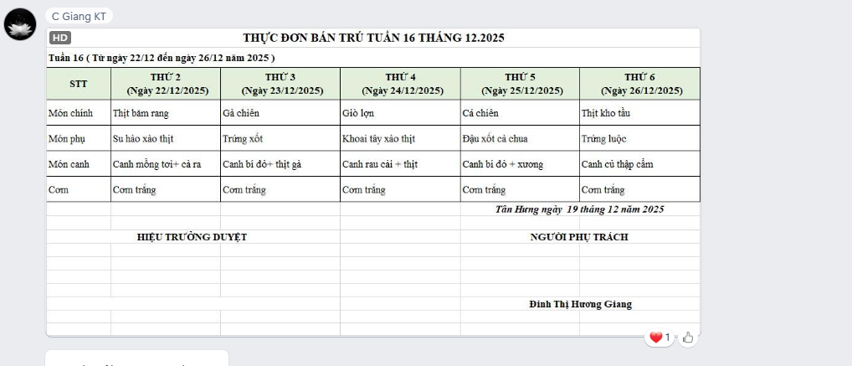
 | 6 |  | Gia vị các loại | 10 | 100,000 | 1,000
 |  | Tổng |  |  |  | 15,218 |  | 4,782 | 20,000
Thứ/ngày | STT | Món ăn | Diễn giải | Định lượng(gr) | Đơn giá | Thành Tiền | Chi phí phụ |  | TỔNG
Thứ 5/25-12 | 1 | Cá chiên | Cá rô phi phi lê | 67 | 125,000 | 8,375 | Chất đốt | 1,000
 | 2 | Đậu xốt cà chua | Đậu rán | 50 | 32,000 | 1,600 | Nhân công | 2,000
 |  |  | Cà chua | 10 | 25,000 | 250 | Thuế | 1,482
 | 3 | Canh bí đỏ nấu xương | Bí đỏ | 55 | 18,000 | 990 | Khấu hao | 300
 |  |  | Xương lợn | 9 | 85,000 | 765
 | 4 | Cơm trắng | Gạo tẻ | 110 | 19,000 | 2,090
 | 5 |  | Rau thơm | 4 | 35,000 | 148
 | 6 |  | Gia vị các loại | 10 | 100,000 | 1,000
 |  | Tổng |  |  |  | 15,218 |  | 4,782 | 20,000
Thứ/ngày | STT | Món ăn | Diễn giải | Định lượng(gr) | Đơn giá | Thành Tiền | Chi phí phụ |  | TỔNG
Thứ 6/26-12 | 1 | Thịt kho tầu | Thịt sấn mông vai | 60 | 125,000 | 7,500 | Chất đốt | 1,000
 | 2 | Trứng luộc | Trứng vịt | 30 | 100,000 | 3,000 | Nhân công | 2,000
 | 3 | Canh củ nấu thịt | Củ cải cà rốt | 50 | 18,000 | 900 | Thuế | 1,482
 |  |  | Thịt nạc xay | 5 | 125,000 | 625 | Khấu hao | 300
 | 4 | Cơm trắng | Gạo tẻ | 110 | 19,000 | 2,090
 | 5 |  | Rau thơm | 2.95 | 35,000 | 103
 | 6 |  | Gia vị các loại | 10 | 100,000 | 1,000
 |  | Tổng |  |  |  | 15,218 |  | 4,782 | 20,000

 |  | Hiệu Trưởng Duyệt |  |  |  |  | Người Lập Thực Đơn

 |  |  |  |  |  |  | Đinh Thị Hương Giang

 |  | Tổng tiền | 100,000
 |  | 5 ngày | 5
 |  | thành tiền 1 suất | 20,000

